商品信息
COCO Living Space｜羊羔绒吸水隔凉耐脏易打理家用防滑垫
来源：COCO_Living_Space_Shopee全量审计_持续更新.xlsx｜工作表：高销量商品｜Excel第14行｜商品ID：1808040764

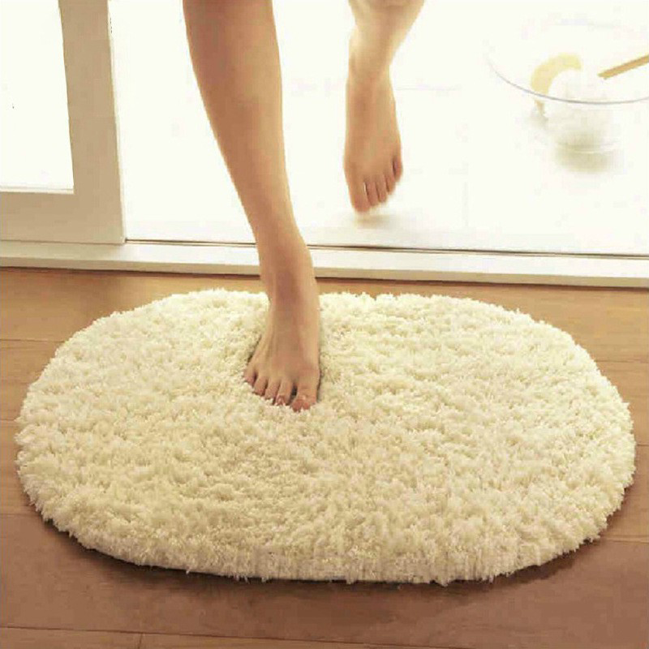
字段 | 内容 | 商品主图
序号 | 16
商品主图 | 见右侧嵌入主图
商品ID | 1808040764
商品中文名称 | 羊羔绒吸水隔凉耐脏易打理家用防滑垫
商品标题 | Plush floor mat 40 * 60cm imitation lambskin bedroom oval rug living room bathroom kitchen non-slip mat lambskin cushion foot pad plush floor mat arctic rug
Shopee链接 | https://shopee.com.my/Plush-floor-mat-40-*-60cm-imitation-lambskin-bedroom-oval-rug-living-room-bathroom-kitchen-non-slip-mat-lambskin-cushion-foot-pad-plush-floor-mat-arctic-rug-i.115498741.1808040764
近月销量显示 | 8 Sold/Month
近月销量下限 | 8
列表价格显示 | RM10.89
列表最低价(MYR) | 10.89
列表评分 | 4.8
累计总销量显示 | 5k+ Sold
累计总销量下限 | 5,000
是否精确 | FALSE
详情价格显示 | RM10.89
详情价(MYR) | 10.89
详情评分 | 4.8
评论覆盖 | 51
好评主题 | 51
差评/风险主题 | 51
图片来源URL | https://down-my.img.susercontent.com/file/a28d472dfb45efae3b55048061cc8fd6
1688链接 | https://detail.1688.com/offer/678084346342.html?share_token=W30t7kC5lqXVBaGgOikFE5ROJ1DQCN76QZ9s0+XbG4muJZfxzWl9Dg%3D%3D&__share_id=97e1858b-c354-48e0-9c49-a7cdcb2fd70a&rpg-cnt=share.offerDetail&offerId=678084346342&__zhi_token=a0fVkyN303Daq&spm=a262eq.8992535%2F20260802.5103953.0&forcePC=1785667351280
颜色/规格 | 浅陀
长宽高 | 40cm/60cm/1cm
重量(g) | 129
单个成本 | 5.03
单个运费 | 6.00
国内段总价 | 11.03
国际头程
总成本估算
利润估算
预计毛利率估算
3个成本
3个运费
国内段总价2
国际头程2
总成本估算2
利润估算2
预计毛利率估算2
5个成本
5个运费
国内段总价3
国际头程3
总成本估算3
利润估算3
预计毛利率估算3
8个成本
8个运费
国内段总价4
国际头程4
总成本估算4
利润估算4
预计毛利率估算4

